Sheet1
模板名称 | 字段名称 | 填写说明
参建单位导入模板 | 参建类型 | 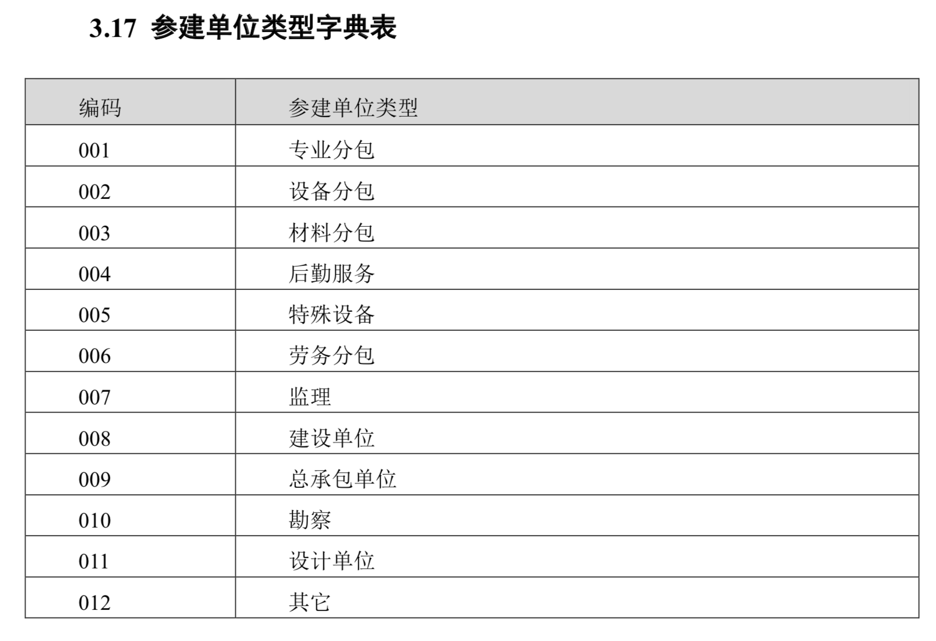

班组人员导入模板 | 是否班组长
 | 证件类型 | 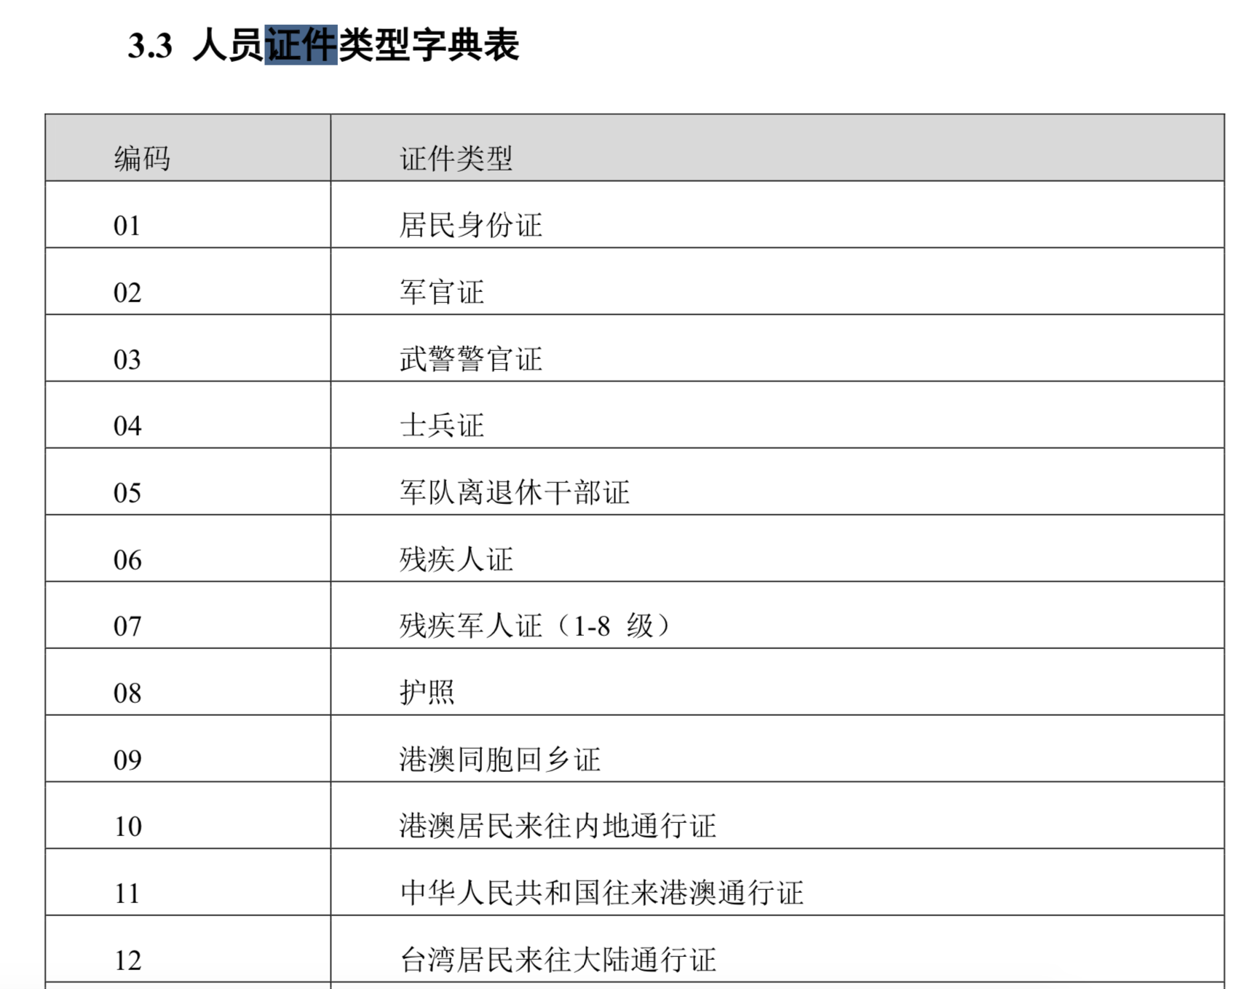

 | 当前工种 | 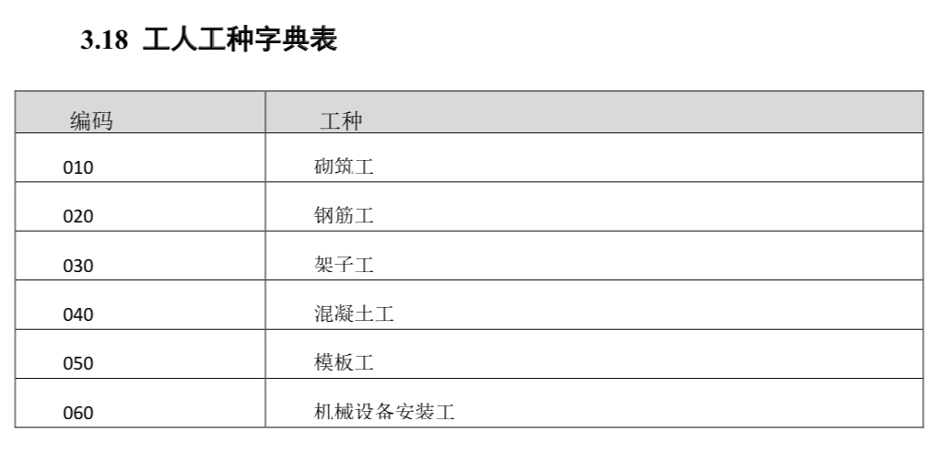 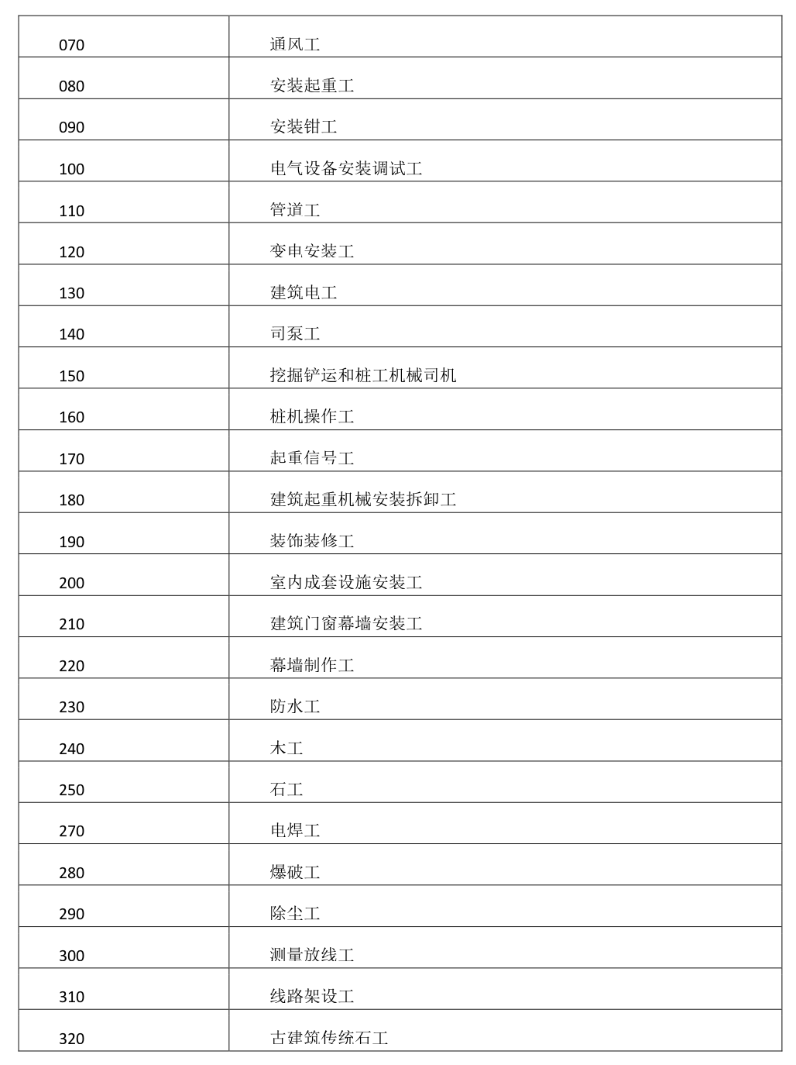

 | 工人类型
 | 是否购买工伤或意外伤害保险
 | 政治面貌 | 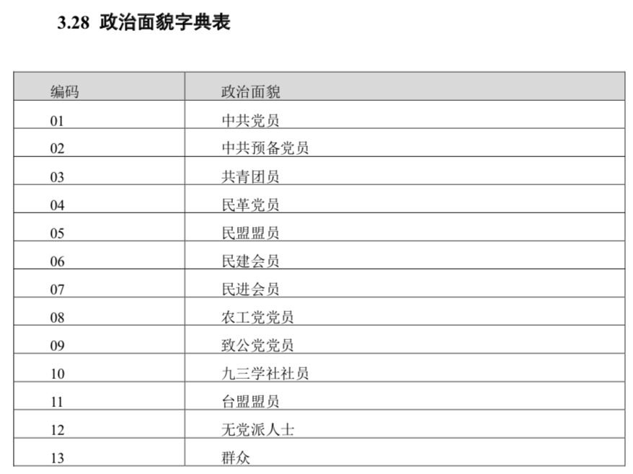
 | 文化程度 | 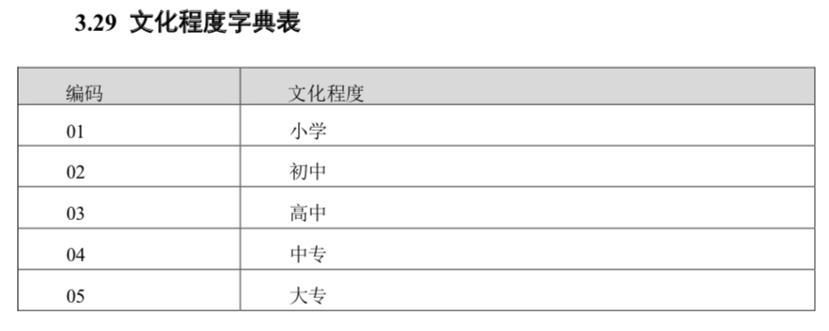
班组人员进退场导入模板 | 类型
班组人员考勤导入模板 | 刷卡进出方向
 | 通行方式 | 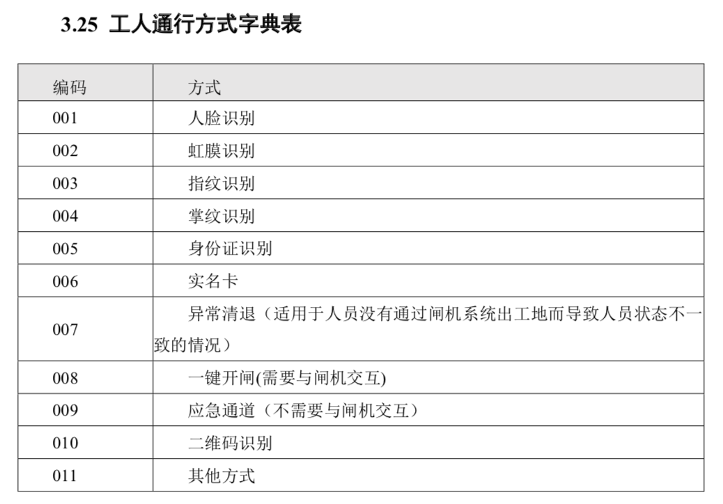
劳动合同导入模板 | 合同期限类型
 | 计量单位
工资单导入模板 | 银行卡代码 | 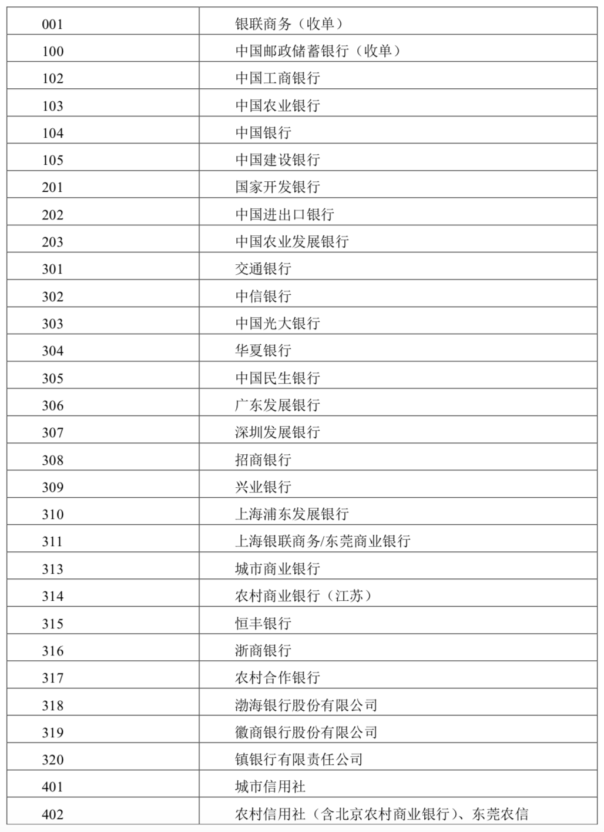

 | 是否为补发

